daten

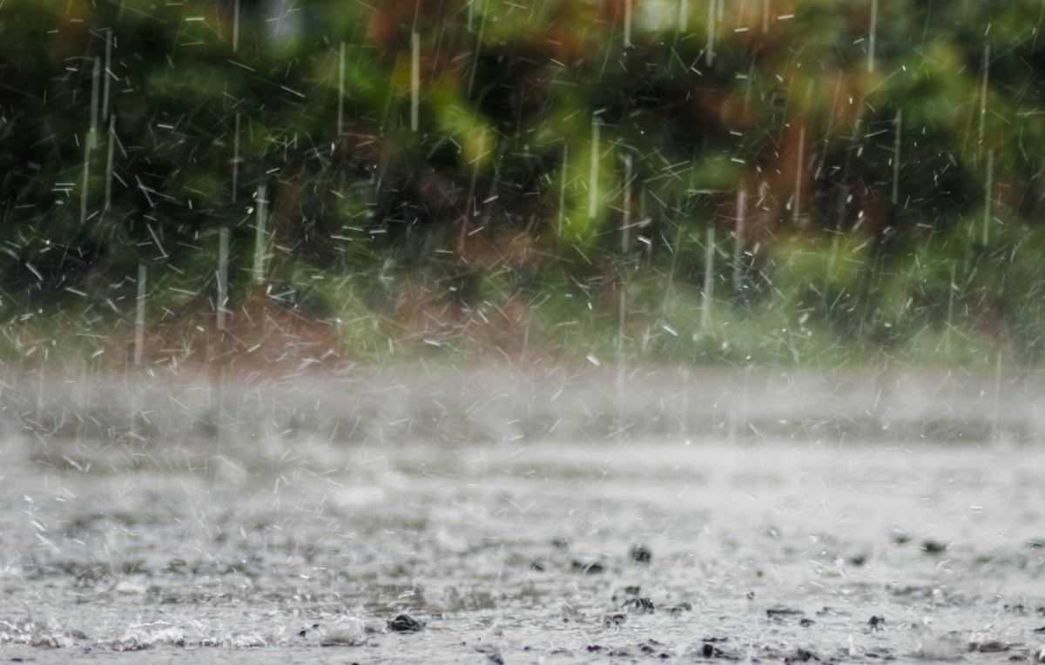
Sonne | Sonne
 | Regen

